2022_08_data
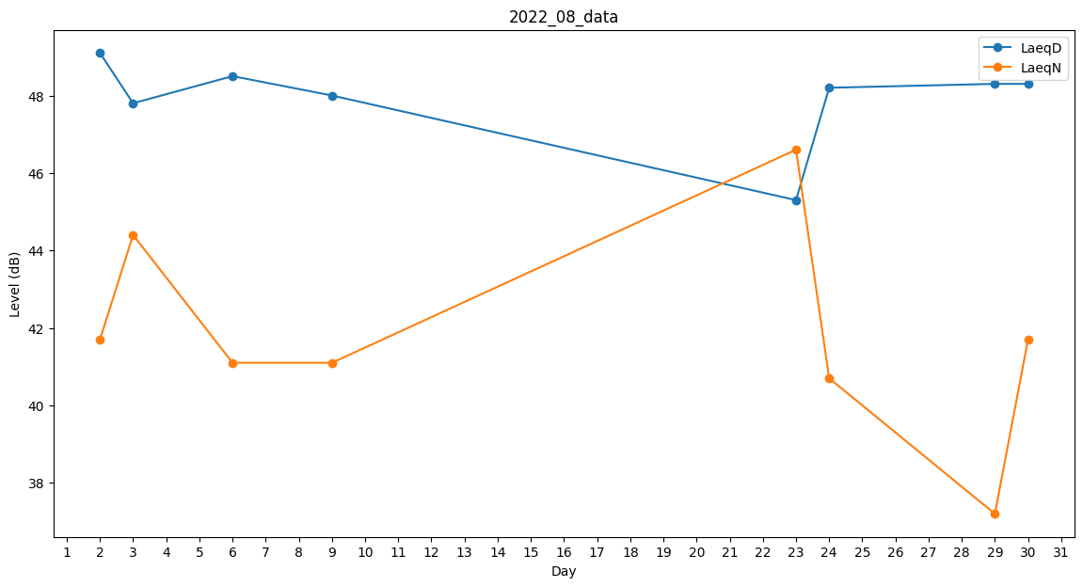
Day | LaeqD | LaeqN
1 | 48 | 0
2 | 49.1 | 41.7
3 | 47.8 | 44.4
4 | 29 | 0
5 | 40.7 | 0
6 | 48.5 | 41.1
7 | 49.1 | 0
8 | 48.3 | 0
9 | 48 | 41.1
10 | 48.3 | 0
11 | 46.2 | 0
12 | 44.3 | 0
13 | 41.7 | 0
14 | 0 | 0
15 | 0 | 0
16 | 0 | 0
17 | 0 | 0
18 | 0 | 0
19 | 0 | 0
20 | 0 | 0
21 | 0 | 0
22 | 0 | 0
23 | 45.3 | 46.6
24 | 48.2 | 40.7
25 | 0 | 0
26 | 0 | 0
27 | 0 | 0
28 | 46.8 | 0
29 | 48.3 | 37.2
30 | 48.3 | 41.7
31 | 49.7 | 0

